상품제안서
[풀칼라인쇄]PVC캐릭터 마이텍(네임텍) | 상품코드: F27637

 |  |  |  |  |  |  | 02-412-0044 | www.easy1.co.kr
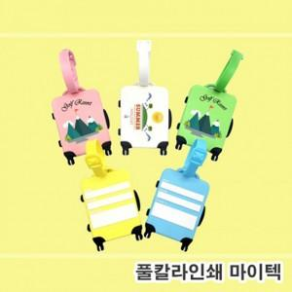

【상세/제작정보】

【인쇄/포장옵션】 | 실크 / 포장불가능

【공급단가】 | 수량 | 1,000~ | 2,000~ | 3,000~ | 5,000~ | 10,000~
*VAT별도 | 단가 | 2,010원 | 1,980원 | 1,930원 | 1,860원 | 1,780원

【상품 URL】 | https://dev.easy1.co.kr:443/src/goods_detail.php?gdno=27637

